Segmentacion de clientes
Segmentación de clientes
La segmentación de los clientes permite evaluar los posibles escenarios del comportamiento de reembolso de los clientes. Lo ideal sería adoptar un enfoque de abajo hacia arriba, en el que los asesores de crédito juzgaran a sus clientes y luego se agregaran los resultados para hacer un análisis institucional.
También se debe tomar en cuenta la calidad de la cartera antes de la crisis y analizar su distribución por sector.
Actividad 3. Para cada segmento de cliente, se debe determinar el numero de clientes y la cartera por pagar asociada a esos clientes. Utilice esta información para completar los cuadros que se muestran a continuación, incluyendo montos totales de cartera pendiente y numero de clientes que probablemente presentaran los diferentes comportamientos de pago.

Atención: El comportamiento de pago de los clientes puede cambiar dependiendo el escenario. Asegúrese de analizar y llenar cada casilla de los cuadros que muestran a continuación para cada uno de los escenarios que se desarrollaron en la pestaña anterior. Esto constituye la información base para el análisis de brecha de liquidez que se realizará para cada escenario.

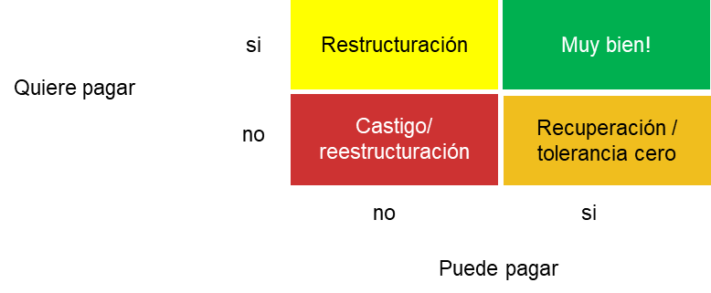

Escenario 1 |  |  |  | Escenario 2 |  |  |  | Escenario 3

QUIERE PAGAR | SI | Cartera por pagar: | Cartera por pagar: | QUIERE PAGAR | SI | Cartera por pagar: | Cartera por pagar: | QUIERE PAGAR | SI | Cartera por pagar: | Cartera por pagar:
 |  | # clientes: | # clientes: |  |  | # clientes: | # clientes: |  |  | # clientes: | # clientes:

 | NO | Cartera por pagar: | Cartera por pagar: |  | NO | Cartera por pagar: | Cartera por pagar: |  | NO | Cartera por pagar: | Cartera por pagar:
 |  | # clientes: | # clientes: |  |  | # clientes: | # clientes: |  |  | # clientes: | # clientes:

 |  | NO | SI |  |  | NO | SI |  |  | NO | SI
 |  | PUEDE PAGAR |  |  |  | PUEDE PAGAR |  |  |  | PUEDE PAGAR

